画面仕様
■index.jsp |  |  |  |  | ■play.jsp |  |  |  |  |  | ■finish.jsp
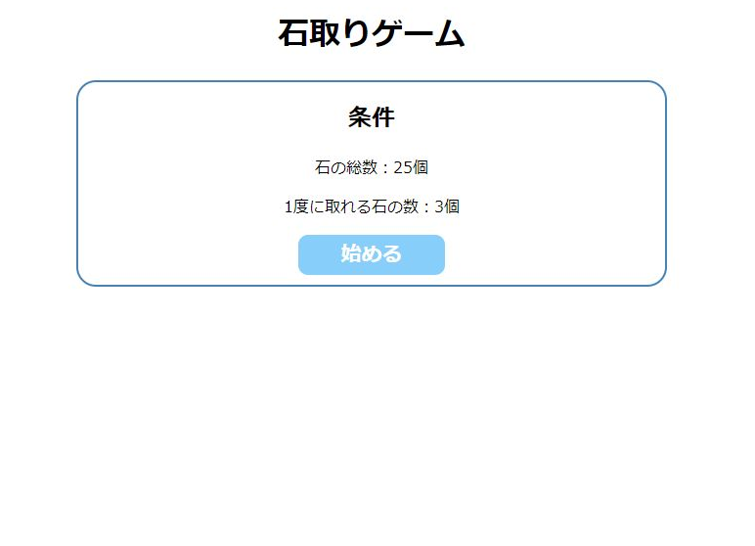
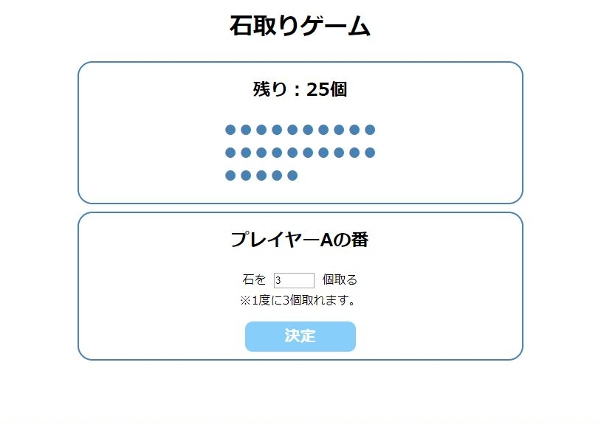
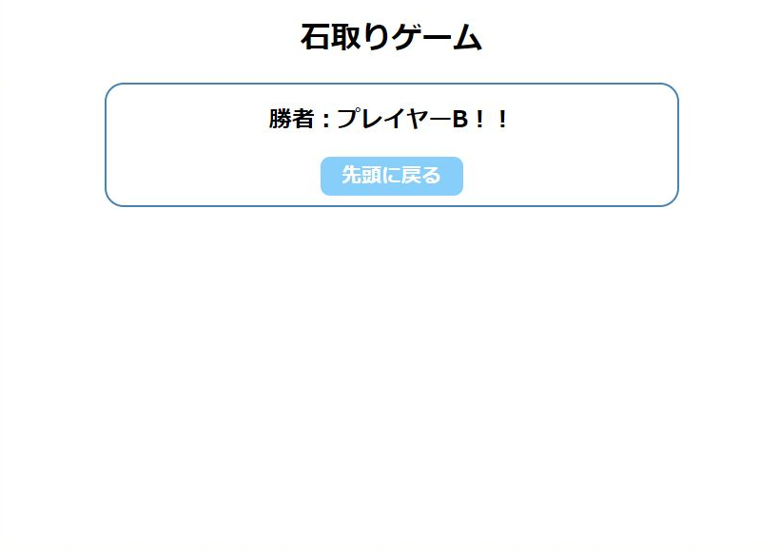
「決定」ボタンを押した後、
石の数が1個以上の場合

「決定」ボタンを押した後、
石の残りが0個以下の場合
「始める」ボタンを押す

・「決定ボタン」ボタンを押下する度、取る石の数が引かれ、残り数が更新される。
index.jspは、既に全ての処理を実装済です。

・取る石の数を入れて、「決定」ボタン押下
・「決定」ボタンを押下する度、「プレイヤーA/B」の表示が切り替わる。
 | ＜詳細＞ |  |  |  |  | ＜詳細＞ |  |  |  |  |  | ＜詳細＞
 |  | ・ | 本ページ表示時、全てのセッションをクリアする。 |  |  |  | ・ | セッションで下記情報を保持する。 |  |  |  |  | ・ | 勝者名表示
 |  | ・ | 下記を前提条件とする。 |  |  |  |  | "totalNum"：石の残り数 |  |  |  |  |  | play.jspで「決定」ボタンを押した時、どちらのプレイヤーだったかに応じて、勝者名表示を切り替える。
 |  |  | - | 石の総数は25個 |  |  |  | "player"：プレイヤー名 ("A"、"B"のどちらか) |  |  |  |  |  | - | "プレイヤーAの番"で遷移してきた場合(プレイヤーAが最後の1個を取った)
 |  |  | - | 1度に取れる石の数は1～3個 |  |  |  |  |  |  |  |  |  |  | 勝者名は「プレイヤーB」とする。
 |  |  | - | プレイヤーは"A"、"B"の2人 |  |  | ・ | 石の残り数の更新 |  |  |  |  |  | - | "プレイヤーB"の番で遷移してきた場合(プレイヤーBが最後の1個を取った)
 |  | ・ | 「始める」ボタンを押すと、play.jspへ遷移する。 |  |  |  |  | - | 取る石の数に応じて、残り数を計算する。 |  |  |  |  |  | 勝者名は「プレイヤーA」とする。
 |  |  |  |  |  |  |  |  | (セッション"totalNum"の値と、テキストボックスの入力値を用いる)
 |  |  |  |  |  |  |  | - | 「残り：x個」の表示を更新する。
 |  |  |  |  |  |  |  | - | 石の残りの個数分 "●" を表示する。
 |  |  |  |  |  |  |  |  | 表示用の文字列は、Utility.javaで作成した「getStoneDisplayHtml」メソッドを使用すること。
 |  |  |  |  |  |  |  |  | ※「Javaファイル」シート参照

 |  |  |  |  |  |  |  | ※ | テキストボックスに1～3以外の数値や文字列が入力されることは考慮しなくて良い。

 |  |  |  |  |  |  | ・ | プレイヤー表示切替
 |  |  |  |  |  |  |  | - | プレイヤーA/Bの表示を切り替える。(セッション"player"の値で判断する)
 |  |  |  |  |  |  |  | - | 初期表示時( = セッション"player"の値が無い)は、"プレイヤーAの番"と表示する。

 |  |  |  |  |  |  | ・ | ページ切り替え
 |  |  |  |  |  |  |  | 石の個数に応じて、下記の通り画面表示を切り替える。
 |  |  |  |  |  |  |  |  | - | 石の個数が 0個以下の場合、finish.jspへ遷移する。
 |  |  |  |  |  |  |  |  | - | 石の個数が 1個以上の場合、play.jspを再表示する。

 |  |  |  |  |  |  |  | ※ | 別の画面へ遷移させる場合は、responseオブジェクトのsendRedirectメソッドを使うと良い。
 |  |  |  |  |  |  |  |  | 例)
 |  |  |  |  |  |  |  |  | if (残数 <= 0) {
 |  |  |  |  |  |  |  |  |  | // 残数が0以下なら「〇〇.jsp」へ遷移
 |  |  |  |  |  |  |  |  |  | response.sendRedirect("〇〇.jsp");
 |  |  |  |  |  |  |  |  | }

Javaファイル
■ | Utility.java
 | 下記メソッドを定義する。
isNullOrEmptyメソッドは実装済です。
 | ・ | isNullOrEmptyメソッド
 |  | 第1引数：String型
 |  | 戻り値：boolen型
 |  | 説明：
 |  |  | 第1引数で受け取った文字列が、Nullか空文字だった場合はtrueを返却する。
 |  |  | それ以外の場合は、falseを返却する。
 |  |  | ※セッションや入力フォームの値が未入力であるかを判断する際に、使用する想定。

 | ・ | getStoneDisplayHtmlメソッド
 |  | 第1引数：int型
 |  | 戻り値：String型
 |  | 説明：
 |  |  | 第1引数で受け取った値の個数分、"●"を連結した文字列を作成する。
 |  |  | "●" 10個につき、"<br>"を付ける。
 |  |  |  | 例) 第1引数が13の場合、"●●●●●●●●●●<br>●●●" を返却する。
 |  |  | ※ここで作成した文字列を、石の残り数の表示に使用する想定。

